상품제안서
큐싹 이지 슬라이드 손톱깎이(6종) | 상품코드: S43157

 |  |  |  |  |  |  | 02-713-8555 | www.synergygift.co.kr
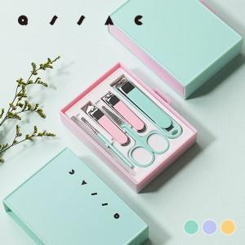 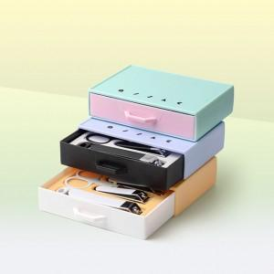 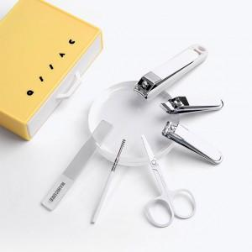

【상세/제작정보】

【인쇄/포장옵션】 | 레이저, UV DTF컬러 / OPP(비닐)

【공급단가】 | 수량 | 100~ | 300~ | 1,000~ | 3,000~ | 5,000~
*VAT별도 | 스카이블루 | 3,510원 | 3,320원 | 3,150원 | 3,070원 | 3,020원
 | 민트 | 3,510원 | 3,320원 | 3,150원 | 3,070원 | 3,020원
 | 머스타드 | 3,510원 | 3,320원 | 3,150원 | 3,070원 | 3,020원

【상품 URL】 | https://www.synergygift.co.kr:443/src/goods_detail.php?gdno=43157

